상품제안서
맥로이드 UV자외선차단 자동 3단 양우산 | 상품코드: F21894

 |  |  |  |  |  |  | 02-412-0044 | www.easy1.co.kr
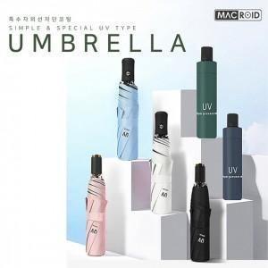

【상세/제작정보】

【인쇄/포장옵션】 | 레이저, 에폭시 / 포장지포장

【공급단가】 | 수량 | 100~ | 300~ | 500~ | 1,000~ | 3,000~
*VAT별도 | 단가 | 5,500원 | 5,410원 | 5,280원 | 5,140원 | 5,060원

【상품 URL】 | https://dev.easy1.co.kr:443/src/goods_detail.php?gdno=21894

